CollectiveAccess
Image | Object | Description | Date
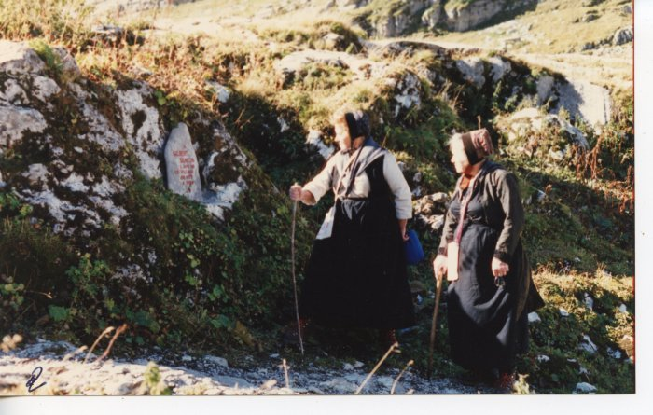 | Anna MOGENIER et une amie à Sales (24-049) | Anna MOGENIER (née DEFFAYET) et une amie à Sales
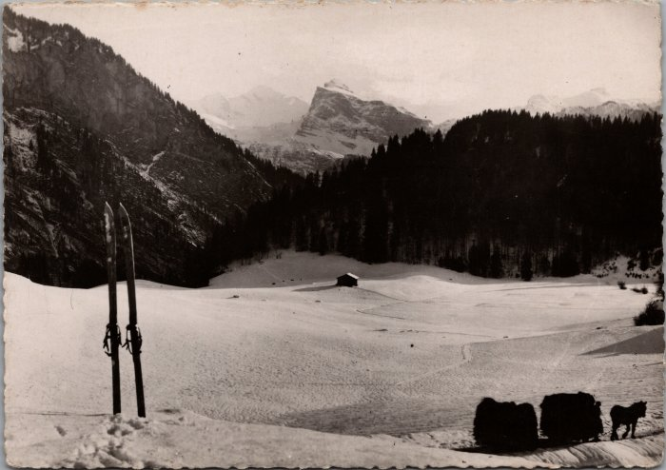 | Carte postale de Samoëns "Le Mont Blanc et la pointe de Sale, vus de la Rosière" (20-001) | Carte postale de Samoëns "Le Mont Blanc et la pointe de Sale, vus de la Rosière" dans les années 60 dans l'hiver un cheval tire sur une luge bottes de foins.

